Operaciones
En la columna D se muestra el monto vendido en Diciembre del 2017 por cada uno de los representantes de la lista. Se estima que dicho monto se irá incrementando en los próximos 6 meses en la proporción indicada en los porcentajes indicados en el rango E9:J9. Dicho incremento se aplica al monto del mes anterior.
En la celda E11 debes escribir una única fórmula que muestre el monto ya incrementado para Enero del primer vendedor y luego debes llenar las demás columnas y filas creando una sola serie.

 |  |  |  | 3% | 2.20% | 3.50% | 1.60% | 2.90% | 1.80%
Nombre | Apellido Paterno | Apellido Materno | Dec-17 | Jan-18 | Feb-18 | Mar-18 | Apr-18 | May-18 | Jun-18
Zacarías | Abad | Padron | S/12,299 | S/12,667.97 | S/12,569.58 | S/12,729.46 | S/12,495.78 | S/12,655.67 | S/12,520.38
Zoe | Abad | Ordorica | S/35,722 | S/36,793.66 | S/36,507.88 | S/36,972.27 | S/36,293.55 | S/36,757.94 | S/36,365.00
Gerardo | Abarca | Huisar | S/20,688 | S/21,308.64 | S/21,143.14 | S/21,412.08 | S/21,019.01 | S/21,287.95 | S/21,060.38
Abel | Abendano | Delossantos | S/37,477 | S/38,601.31 | S/38,301.49 | S/38,788.70 | S/38,076.63 | S/38,563.83 | S/38,151.59
Isis | Abila | Sicusi | S/30,463 | S/31,376.89 | S/31,133.19 | S/31,529.20 | S/30,950.41 | S/31,346.43 | S/31,011.33
Marcos | Abila | Loredo | S/13,231 | S/13,627.93 | S/13,522.08 | S/13,694.09 | S/13,442.70 | S/13,614.70 | S/13,469.16
Abigaíl | Abina | Diego | S/14,185 | S/14,610.55 | S/14,497.07 | S/14,681.47 | S/14,411.96 | S/14,596.36 | S/14,440.33
Regina | Abitua | Melesio | S/38,669 | S/39,829.07 | S/39,519.72 | S/40,022.41 | S/39,287.70 | S/39,790.40 | S/39,365.04
Bianca | Aboites | Gavia | S/25,544 | S/26,310.32 | S/26,105.97 | S/26,438.04 | S/25,952.70 | S/26,284.78 | S/26,003.79
Celestina | Abonce | Ghquihui | S/41,710 | S/42,961.30 | S/42,627.62 | S/43,169.85 | S/42,377.36 | S/42,919.59 | S/42,460.78
Cosme | Abrego | Grasia | S/25,029 | S/25,779.87 | S/25,579.64 | S/25,905.02 | S/25,429.46 | S/25,754.84 | S/25,479.52
María | Abrica | Lorenzano | S/23,852 | S/24,567.56 | S/24,376.74 | S/24,686.82 | S/24,233.63 | S/24,543.71 | S/24,281.34
Nicolás | Abrigo | Maleno | S/46,361 | S/47,751.83 | S/47,380.94 | S/47,983.63 | S/47,102.78 | S/47,705.47 | S/47,195.50
Teresa | Abundis | Piloto | S/43,397 | S/44,698.91 | S/44,351.73 | S/44,915.90 | S/44,091.35 | S/44,655.51 | S/44,178.15
Ulises | Abundis | Nesta | S/17,713 | S/18,244.39 | S/18,102.69 | S/18,332.95 | S/17,996.41 | S/18,226.68 | S/18,031.83
Leonardo | Aburto | Lazo | S/38,765 | S/39,927.95 | S/39,617.83 | S/40,121.77 | S/39,385.24 | S/39,889.19 | S/39,462.77
Imelda | Acebedo | Jaso | S/40,954 | S/42,182.62 | S/41,854.99 | S/42,387.39 | S/41,609.26 | S/42,141.67 | S/41,691.17
Velasco | Acebes | Numau | S/32,351 | S/33,321.53 | S/33,062.72 | S/33,483.28 | S/32,868.62 | S/33,289.18 | S/32,933.32
Conrado | Acencio | Gordillo | S/20,340 | S/20,950.20 | S/20,787.48 | S/21,051.90 | S/20,665.44 | S/20,929.86 | S/20,706.12

Formulas Básicas
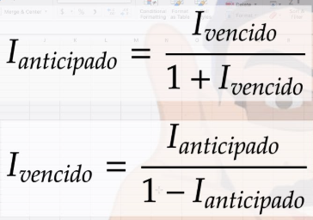
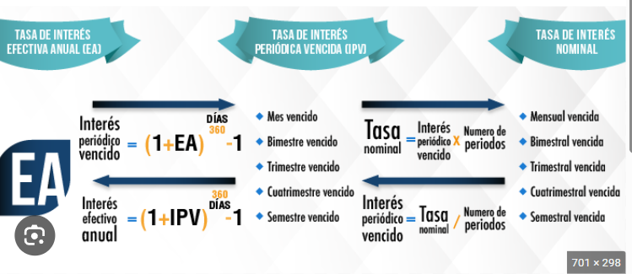
 |  | Genera las formulas de tres elementos Inercia Rectangular, Triangular y Circular

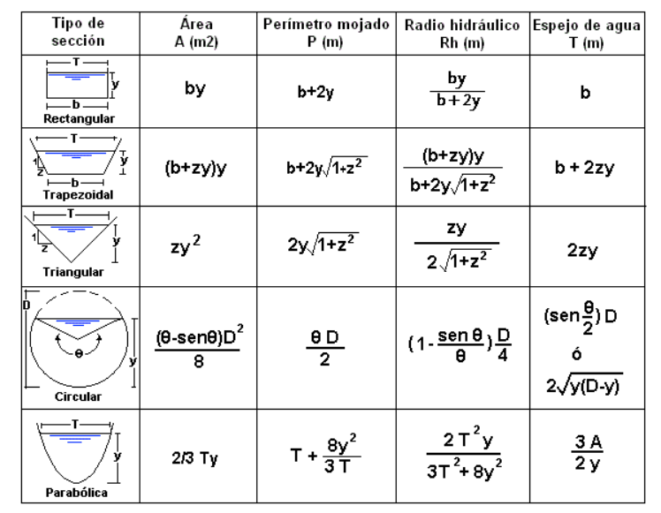
Shift + 6 o Alt + 94.
 | ^
 |  |  | Genera las formulas de tres elementos Area, perimetro mojado, Radio Hidraulico, Espejo de agua

 |  |  | RETO: Genera la formula para calcular la siguiente Formula. De EA a Tasa nominal o visceversa

Condicional
En el curso final de salpicon II, se muestran los resultados de cada fruta asignada al grupo.
1. Calcule la nota final para cada fruta y genere un formato de barras para identificar su nota (recuerde los valores minimos y maximos)
2. El instructor un poco exigente y basandosé en el manual de la frutica comenta que si la fruta debe cumplir con superar la nota definitiva en la base mínima para pasar y no tener más de 3 fallas. Si cumple Aprobó y si no cumple, reprobó (Genere una columna que diga Estado 1)
3. Al ver el resultado el instructor realiza una nueva condicionalidad con solo pasar si es mayor a 2,9 (para ver si puede ayudar a algunas frutas). Si cumple Pasó y si no, Nada que hacer. ( Genera una columna que diga estado 2)
¿ Con cual de los requerimientos es mejor para el curso pase más fruticas?
Nombre |  |  | Nota 1 |  | % nota 1 | Acumulado | Nota 2 |  | % nota 2 | Acumulado | Nota 3 | % nota 3 | Acumulado | Fallas | Nota final | Estado 1 | Estado 2
SANDIA |  |  | 4.5 |  | 30% | 1.35 | 3.2 |  | 40% | 1.28 | 3.5 | 30% | 1.05 | 4 | 3.68
UVA |  |  | 4 |  |  | 1.2 | 2.2 |  |  | 0.88 | 5 |  | 1.5 | 0 | 3.58
GUANABANA |  |  | 3.5 |  |  | 1.05 | 4 |  |  | 1.6 | 4.3 |  | 1.29 | 3 | 3.94
MANDARINA |  |  | 4 |  |  | 1.2 | 4.2 |  |  | 1.68 | 4.8 |  | 1.44 | 1 | 4.32
MANZANA |  |  | 3.8 |  |  | 1.14 | 4.1 |  |  | 1.64 | 4 |  | 1.2 | 3 | 3.98
DURAZNO |  |  | 1 |  |  | 0.3 | 3.8 |  |  | 1.52 | 3.1 |  | 0.93 | 2 | 2.75
PIÑA |  |  | 3.5 |  |  | 1.05 | 3.2 |  |  | 1.28 | 1 |  | 0.3 | 1 | 2.63
MANGO |  |  | 5 |  |  | 1.5 | 3.5 |  |  | 1.4 | 3.7 |  | 1.11 | 1 | 4.01
ARANDANO |  |  | 4.5 |  |  | 1.35 | 3.8 |  |  | 1.52 | 5 |  | 1.5 | 0 | 4.37
FRESA |  |  | 4.5 |  |  | 1.35 | 3.3 |  |  | 1.32 | 2 |  | 0.6 | 5 | 3.27
BANANO |  |  | 4.7 |  |  | 1.41 | 3.5 |  |  | 1.4 | 4 |  | 1.2 | 3 | 4.01
KIWI |  |  | 4 |  |  | 1.2 | 5 |  |  | 2 | 4 |  | 1.2 | 2 | 4.4
TOROMBOLO |  |  | 3.5 |  |  | 1.05 | 4.2 |  |  | 1.68 | 3.5 |  | 1.05 | 4 | 3.78
MORA |  |  | 1 |  |  | 0.3 | 5 |  |  | 2 | 4.6 |  | 1.38 | 1 | 3.68
PERA |  |  | 2.5 |  |  | 0.75 | 2 |  |  | 0.8 | 3.5 |  | 1.05 | 9 | 2.6

 |  |  |  |  | IVA | 19%
Si el valor a pagar está es menor de 500000 se le otorgará el 5%.
Si está entre 500000 y 1000000 tendrá un descuento del 8%
Si es superior a 1000000 tendrá un descuento del 10%
Codigo | Cantidad | Detalle | Precio | Total | IVA | Neto a
 |  |  | Costo |  |  | cobrar
21 | 2 | Gorra | $ 25,000.00 | $ 50,000.00 | $ 9,500.00 | $ 59,500.00
10 | 2 | Medias | $ 8,000.00 | $ 16,000.00 | $ 3,040.00 | $ 19,040.00
2 | 4 | Chompas | $ 55,000.00 | $ 220,000.00 | $ 41,800.00 | $ 261,800.00
15 | 1 | Pantalon | $ 15,000.00 | $ 15,000.00 | $ 2,850.00 | $ 17,850.00
28 | 2 | Bermuda | $ 45,000.00 | $ 90,000.00 | $ 17,100.00 | $ 107,100.00
41 | 1 | Zapato | $ 70,000.00 | $ 70,000.00 | $ 13,300.00 | $ 83,300.00
54 | 1 | Corbatas | $ 15,000.00 | $ 15,000.00 | $ 2,850.00 | $ 17,850.00
67 | 1 | Toallas | $ 18,000.00 | $ 18,000.00 | $ 3,420.00 | $ 21,420.00
Sub-total |  |  |  |  |  | $ 587,860.00
Descuento |  |  |  |  |  | $ 47,028.80
Importe a pagar |  |  |  |  |  | $ 540,831.20

Rango
Si la persona es menor a 20 años se considera joven. Si esta entre 20 y 35 años se considera Adulto joven. Si es mayor de 35 se considera adulto
Si es mujer mayor a 30 años se debe realizar la citologia. Si no esta en el grupo de personas se le dirá no aplica.

 | nombre | edad | sexo | profesión | Rango | Examen
 | Adriana | 20 | F | Tecnologa | Adulto Joven | #N/A
 | Paola | 35 | F | Tecnica | Adulto Joven | Citologia
 | Carlos | 25 | M | Mecanico | Adulto Joven | N/A
 | Diana | 55 | F | Contadora | Adulto | Citologia
 | Eduardo | 18 | M | Soldador | Joven | N/A
 | Camilo | 42 | M | Piloto | Adulto | N/A |  |  |  | mujer
 | Sofia | 28 | F | Enfermera | Adulto Joven | N/A |  |  |  | >30 años
 | Karla | 30 | F | Arquitecta | Adulto Joven | N/A
 | Fabian | 60 | M | Pensionado | Adulto | N/A |  | <20 | Joven
 | Dominic | 10 | M | Estudiante | Joven | N/A |  | 20 - 35 | Adulto Joven
 |  |  |  |  |  |  |  | >35 | Adulto

Condicionales
Halla el Bono sabiendo que:
- Hombres casados con más de 2 hijos recibirán el 15% de su sueldo
- Mujeres solteras con hijos recibirán el 18% de su sueldo
- Todos los demás recibirán el 10% de su sueldo
Nombre | Estado civil | Sexo | Número de hijos | Sueldo | Bono
Jorge | S | M | 3 | $ 2,699.71 | $ 269.97
Victoria | V | F | 1 | $ 2,752.01 | $ 275.20
Juan | S | M | 1 | $ 3,016.95 | $ 301.70
Alicia | C | F | 0 | $ 3,558.33 | $ 355.83
Carmen | S | F | 1 | $ 2,569.88 | $ 462.58
Norma | D | F | 1 | $ 4,730.18 | $ 473.02
Greisi | C | F | 2 | $ 2,237.29 | $ 223.73
Paola | V | F | 2 | $ 3,598.83 | $ 359.88

 |  |  |  |  | #N/A

Apellidos | Nombre | 1º parcial | 2º parcial | Faltas de asistencia | Aprobado
Abril | Cristina | 4.9 | 8.7 | 10 | Reprobado | Condiciones para aprobar:
Alvarez | Damian | 9.1 | 6.3 | 2 | Aprobado | Nota del 1º parcial mayor o igual a 5
Borrego | Juan | 7.3 | 6.3 | 0 | Aprobado | Nota del 2º parcial mayor o igual a 5
Castellanos | Felipe | 5.6 | 4.9 | 15 | Reprobado | Máximo 10 faltas de asistencia
Ciudad | Paula | 3.2 | 5.0 | 6 | Reprobado
Conde | Maria | 5.3 | 6.5 | 2 | Aprobado | No
Diez | Sofía | 5.0 | 6.4 | 0 | Aprobado
Fernandez | Daniela | 5.8 | 5.9 | 1 | Aprobado
Fraile | Maria | 4.9 | 3.5 | 9 | Reprobado
García | Enrique | 5.6 | 5.9 | 20 | Reprobado
Gomez | Emma | 6.5 | 5.9 | 14 | Reprobado
Laporta | Daniela | 4.5 | 7.5 | 0 | Reprobado
Martín | Pablo | 8.5 | 7.2 | 0 | Aprobado
Martín | Lara | 5.3 | 7.9 | 3 | Aprobado
Martínez | Jorge | 5.6 | 2.9 | 5 | Reprobado
Mesa | Diego | 6.8 | 7.5 | 0 | Aprobado
Prada | Yolanda | 7.2 | 8.1 | 1 | Aprobado
Rocha | Ruperto | 4.9 | 2.8 | 17 | Reprobado
Roda | Antonio | 5.5 | 4.9 | 3 | Reprobado
Sanz | Alfonso | 1.9 | 2.9 | 26 | Reprobado
Villanueva | Juan Pablo | 3.6 | 5.6 | 11 | Reprobado
Villar | Fernando | 2.6 | 3.9 | 10 | Reprobado

 |  |  |  |  | 9

Calculo de Centroide
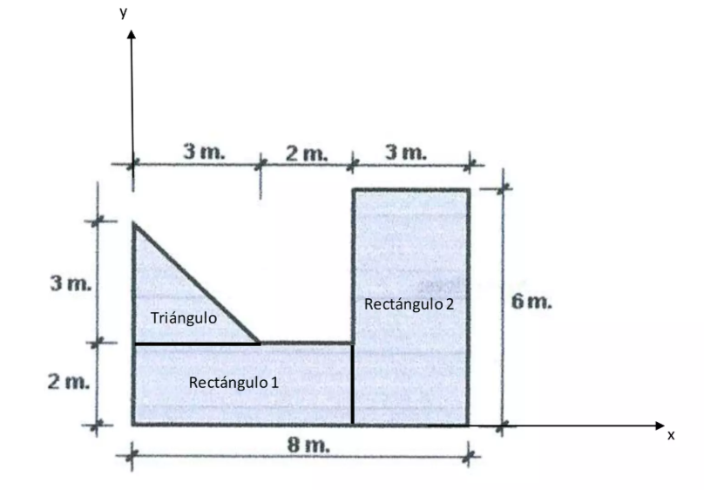

Genera la primera hoja de calculo, Se necesita el centroide y la Intercia.

